상품제안서
엔보우 4IN1무드조명 멀티 무선가습기 | 상품코드: S01096

 |  |  |  |  |  |  | 02-713-8555 | www.synergygift.co.kr
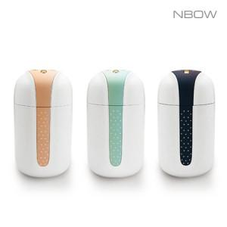

【상세/제작정보】 | <p><span style="font-size: 14pt;">*&nbsp;</span><span style="font-size: 14pt;">민트 색상 단종입니다.</span></p>

【인쇄/포장옵션】 | 레이저 / 포장지포장

【공급단가】 | 수량 | 50~ | 100~ | 500~ | 1,000~ | 3,000~
*VAT별도 | 네이비 | 6,500원 | 6,350원 | 6,150원 | 5,850원 | 5,640원
 | 핑크 | 6,500원 | 6,350원 | 6,150원 | 5,850원 | 5,640원

【상품 URL】 | https://www.synergygift.co.kr:443/src/goods_detail.php?gdno=16644

